表紙
すぐ作れる！
すぐ使える！

新型コロナウイルス感染症対策
あいちＢＣＰモデル

企業・店舗名 団体・組織名

 | 令和 | 年 | 月 | 作成

 | 令和 | 年 | 月 | 改定 | 第 | 版

はじめに
はじめに

新型コロナウイルス感染症の影響により、わが国においても、インバウンドの減少、緊急事態宣言や休業要請・営業自粛、サプライチェーン停滞、イベント自粛・中止、学校一斉休校等により、多くの企業が窮地に追い込まれました。 こうした感染症が発生した際に事業を継続するためには、事前に重要業務とその継続レベル、対応策等を計画しておく、事業継続計画（BCP）の策定が有効です。 今回、愛知県内の中小企業・小規模事業者の皆さまが、簡単に新型コロナウイルス感染症に対応したＢＣＰを策定できるよう、「新型コロナウイルス感染症対策 あいちＢＣＰモデル」を作成しました。 このモデルを、事業継続のためのツールとして役立てて頂ければ幸いです。

目次
目次

目次（本モデルの使い方）

本モデルは、５章構成になっています。 構成は、用途別となっているため、いま皆さまがお困りの部分を確認してください。

 | 目次 |  | ページ

 | 第１章 BCP策定プロセス |  | 1～6
 |  |  |  | BCPの作り方が分からない
 |  | １．BCPの基本方針 | 1

 |  | ２．BCPの策定 | 2～5

 |  | ３．BCMの運用 | 6

 | 第２章 企業の感染症対応 |  | 7～13
 |  |  |  | 感染症対策 に取り組みたい
 |  | １．基本的な感染症予防策 | 7

 |  | ２．職場別の感染症予防策 | 8～11

 |  | 参考．飲食店に対する愛知県第三者認証制度 「あいスタ」について | 12

 |  | ３．体調不良者（感染疑い者） 又は感染者発生時の対応 | 13

 | 第３章 資金繰り・各種支援策 |  | 14～16 | 資金繰り 各種支援策を知りたい

 |  | １．愛知県融資制度 | 14

 |  | ２．経済産業省 新型コロナ感染症関連 | 15

 |  | ３．民間保険会社の新型コロナに関する保険 | 16

 | 第４章 業態転換のアイディア |  | 17～19 | 新しいビジネスへの転換を 検討している

 | 第５章 参考資料 |  | 20～23

 |  | １．関連URL一覧 | 20

 |  | ２．新型コロナウイルス感染症備蓄品リスト | 21

 |  | ３．対策実施広報ポスター | 22

 |  | ４．感染症対策等チェックリスト | 23

p1
第１章 BCP策定プロセス
１．BCPの基本方針

『 |  |  | BCP基本方針』

当社は、*新型コロナウイルス感染症の感染が発生した際に、従業員の生活やお客様に影響を及ぼさないよう、以下の方針に基づいて策定したＢＣＰに則り、事業の継続と早期復旧に取り組みます。

*新型コロナウイルス感染症は令和2年12月現在、「感染症の予防及び感染症の患者に対する医療に関する法律」で定められている指定感染症です。

ﾁｪｯｸ | 方針 | 観点

 | 従業員とその家族 を守る | 従業員及びその家族の健康状況を把握する

 |  | 従業員とその家族に感染の疑いが出て来た場合や濃厚接触者となった場合は、自宅待機等の対応を決める

 | 顧客を守る | 顧客が健康被害にあわないことを最優先とする

 | 従業員の雇用の維持 | 新型コロナウイルス感染症が蔓延下で事業活動の縮小を余儀なくされた場合でも、従業員の雇用維持を図る。

 | 取引先からの 信用の維持 | 営業の維持継続、早期再開を目指し、できるだけ顧客には迷惑をかけない。

 |  | 顧客や取引先に対して感染防止の対策状況等を周知する。

 | 地域社会 | 事業継続が必要とされる業種では、対応できる体制を整備し、地域社会に貢献する

 | その他

同業者等で連携しよう！

地域、同業種での方針 ※地域のなかや地域の同業種で共通の方針を事前に決めておくことも重要です。 具体的な対応方針がある場合には、共通する対応方針を以下に記入しましょう。 ※また、同業他社や取引先と決めた共通の方針があれば同じように記入しましょう。

ﾁｪｯｸ | 同業他社、取引先、業界団体等 | 共通方針

p2
第１章 BCP策定プロセス
２．BCPの策定

２．１ 発動の基準

新型コロナウイルス感染症の特徴、社内の感染者発生状況、顧客・取引先・地域社会の状況から、BCPを発動する基準を検討します。

BCP発動の基準 |  | 社内感染･欠勤状況、顧客や地域社会の情勢等から

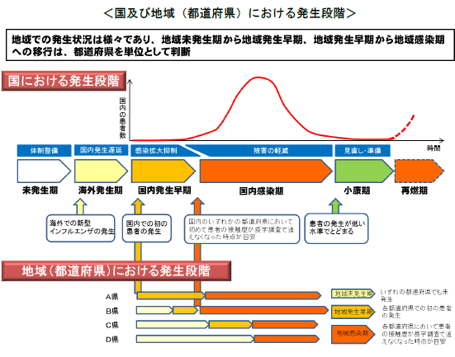
参考：新型インフルエンザの発生段階
国の行動計画では、新型インフルエンザが発生する前から収束するまでを５つの段階に分類して、段階ごとに対策等を定めている。新型コロナウイルス感染症に対する当BCPでも、国内政府の行動計画を参考として、以下の４つの段階に分類して対策を整理する。 【海外発生期】 海外でのみ感染者が発生し、国内では感染者が発生していない段階 【国内発生期】 国内の一部地域で感染者が発生している段階（小康期も含む） 【国内感染期】 緊急事態宣言発令や都道府県等から自粛等要請が出る段階 【社内発生期】 社内で感染者または濃厚接触者が発生した段階。

 |  |  | 出典：新型インフルエンザ等対策政府行動計画(平成２９年９月１２ 日（変更）)

２．２ BCP対応のための体制

役割 | 業務内容 |  |  | 氏名 | 緊急連絡先（携帯電話番号）

主担当 | 発動時の全体指揮・対策組織の運営

副担当 | 主担当の補佐。不在時の代理。

役割は兼務可能です。 産業医が選任されている場合は、助言を依頼することを検討してください。

p3
第１章 BCP策定プロセス
２．BCPの策定

２．３ 重要業務の決定

売上への影響
顧客への影響
社会への影響

売上への影響が大きい業務、商品は？
事業ができなくなった場合に顧客に最も迷惑をかける業務、商品は？
感染が蔓延した場合でも必要とされる業務、商品は？

【業務の分析】
業務の位置づけ |  | 業務の名称又は内容
優先継続業務 |  |  | 0

優先継続業務を実行するために縮小すべき業務 |  |  | 0

２．４ 重要業務が受ける影響の想定

新型コロナウイルス感染症が蔓延し始めると、以下の影響が想定されます。 人を中心に経営資源や重要業務が受ける影響についてイメージしてください。

【経営資源への影響】
区分 |  | 想定される被害

ヒト

モノ | 工場、施設、店舗

 | 商品、物流

カネ

情報

【社会機能の低下による企業活動への影響】
区分 |  | 想定される被害

公共交通機関

病院・医療機関

教育機関・集会活動

物品の調達

p4
第１章 BCP策定プロセス
２．BCPの策定

２．５ 感染発生段階毎の対応方針

感染発生段階毎に対応方針や対応策等について検討します。その際、Ｐ22の感染症対策等チェックリストに記載の内容を参考にして下さい。

対応 |  |  |  | 海外発生期 | 国内発生期 | 国内感染期 | 社内発生期

全社の 事業継続 方針 |  | 全社対応

 |  | 出社率
 |  | 国内出張
 |  | 海外出張
実施する感染防止策

優先継続業務 |  |  | 継続 レベル

 |  |  | 対応

縮小業務 |  |  | 継続 レベル

 |  |  | 対応

機能不全・入手困難となる経営資源 | ヒト

 | モノ

 | カネ

 | 情報

p5
第１章 BCP策定プロセス
２．BCPの策定

２．６ 事前準備・代替案の検討

「２．５ 感染発生段階毎の対応方針」で検討した対応策を実施するために必要な事前準備、又は代替案を整理します。ここでは、ヒト、モノ、カネ、情報の経営資源の視点から検討します。

①ヒトに関する事前準備・代替案 ・＊クロストレーニング、交替制、在宅勤務等の代替体制の充実 等 （＊：同一業務について複数の従業員が習熟しておくこと） ②モノに関する事前準備・代替案 ・重要な工場や店舗、オフィス等が使用できない場合の代替拠点の検討 ・原材料・部品調達が停止した場合に備えた在庫の保有・仕入れ先の多重化 等 ③カネに関する事前準備・代替案 ・感染流行の長期化を想定し、長期的観点（3ヶ月・6ヶ月・1年等）で資金計画を検討 ・金融機関や商工団体等に相談し、経営指導を受ける 等 ④情報に関する事前準備・代替案 ・在宅勤務時の情報管理体制の検討 ・テレワーク等のITの活用能力の向上 等

分類 | 想定される課題 |  | 実施部署 |  | 事前対策・代替案

２．７ 関連企業の連絡先

会社名 |  | 部署役職 |  | 氏名 |  | 連絡先 | 関連業務

p6
第１章 BCP策定プロセス
３．事業継続マネジメント（BCM）の運用

３．１ 事業継続マネジメント（BCM）

BCPは、一度策定して終わりではなく、事前準備の整備や教育・訓練の実施を通して、実効性を高めていくことが重要です。また、感染状況の変化に合わせて、見直し・改善を行う必要があります。これらのBCM活動を通して、BCPを自社の風土・文化に浸透させていくことを目指しましょう。

３．２ 教育・訓練

BCPの発動時に従業員が適切な行動を行うためには、事前に整備した教育や訓練等を行い、理解を高めることが欠かせません。 はじめは簡単な意見交換でも構いませんので、定期的に研修を行い従業員の理解に応じて、より広範な内容を学んでいくことが重要です。また、従業員に欠勤がでても代替ができるようにクロストレーニング等で普段から対応について研修を行うことも重要です。

教育・訓練計画

以下の研修項目を年 |  |  | 回以上実施する

 | 時期 | 内容

スケジュール

３．３ 状況に応じた見直し

BCPで決めた各種対応策は定期的に見直しましょう。

点検・見直しの基準

事業継続計画書（ＢＣＰ）を毎年 |  |  | 回見直しを行う

※ただし、業務形態の大幅な変更、経営者（事業所長や店長等）が必要と判断した場合は、その都度見直して下さい

【点検・見直しを行う着眼点】
・新しいタイプのコロナウイルスが発生していないか？
・主要な製品や取引先に変更はないか？
・重要業務に必要な各種経営資源に変更はないか？
・ＢＣＰ対応策の優先度、実施状況等に変更はないか？
・自社の組織体制に変更はないか？

p7
第２章 企業の感染症対応
１．基本的な感染症予防策

基本的な感染症予防策としては、①相手と身体的距離を確保すること、②マスクの着用、③手洗いや咳エチケットという３つの基本と、「３密（密集、密接、密閉）」を避けるといった、生活様式・行動を実践することが求められています。

１．従業員の体調管理
 | 従業員の体調管理の実施
 | 発熱、体調不良の場合は診察を受けることと休暇を指示し、仕事上の行動歴をチェック
２．出勤体制
 | テレワーク、時差出勤、交代勤務、変形労働時間制、週休３日制等を実施
３．休憩・休息 スペース（含む喫煙所、食堂）
 | 共有する物品は最小限にして、定期的に消毒。使用の際は、入退室前後の手洗い徹底
 | ２メートルを目安に距離の確保、常時換気、休憩時間をずらすなど３密回避
 | マスクを外しての会話を自粛
４．トイレ
 | ハンドドライヤー・共通のタオルの禁止、ペーパータオルの設置
５．設備・器具、清掃
 | ドアノブ、スイッチ、エレベーターのボタン、電話 、テーブル・椅子など、頻繁に消毒
 | ゴミのこまめな回収、鼻水や唾液などの付着ゴミはビニール袋に密閉。ゴミ回収者が直接ゴミに触れないよう留意。
 | 清掃作業を行う従業員は、マスク・手袋着用、作業後の手洗い徹底
６．従業員に対する感染防止策の啓発等
 | 人との接触を８割減らす１０のポイント
 | https://www.mhlw.go.jp/stf/seisakunitsuite/bunya/0000121431_00116.html
 | 「新しい生活様式」の実践例
 | https://www.mhlw.go.jp/stf/seisakunitsuite/bunya/0000121431_newlifestyle.html
 | （2021年9月時点）新型コロナウイルス感染症 の“いま” に関する 11 の知識
 | https://www.mhlw.go.jp/content/000788485.pdf
 | 職場内および公共の場でのマスク着用、咳エチケット、密閉空間での会話抑制
 | 体調不良、濃厚接触者、同居家族の感染等は、休暇や在宅勤務を奨励
 | 患者、感染者、回復者、医療関係者、海外帰国者、その家族等の人権配慮
７．従業員の感染が確認された場合の対応
 | 保健所、医療機関の指示に従う（同居ビルの他社の従業員の場合はさらにビル貸主の指示）
 | 感染者の勤務場所を消毒、同勤務場所の従業員の自宅待機を検討
 | 感染者の人権に配慮し、個人名が特定されることがないよう留意
 | 公表の有無は、個人情報保護に配慮し公衆衛生上の要請も踏まえ、実態に応じて検討
８.その他
 | 総括安全衛生管理者や安全衛生推進者と保健所との連絡体制を確立、保健所の聞き取りなどへの協力

p8
第２章 企業の感染症対応
２．職場別の感染症予防策

２．１ オフィスにおける感染防止

オフィスにおいては、特に座席の配置に留意することが重要です。対面・左右の席を空けるなど、出来るだけ２ｍの距離を保てるような配置が望ましいです。

１．オフィス勤務における対応策
密接 | ２メートルを目安に、一定の距離を保てる人員配置
密接 | 対面座席は仕切板設置。対角の座席配置
密閉 | １時間に2回程度窓開け換気（開く場合）（機械換気約30㎥/人/h以上の場合不要）
 | 始業時、休憩後など、定期的な手洗い徹底。石鹸、消毒液の配置
 | 勤務中のマスク着用
 | 共用物品や手が頻繁に触れる箇所を最低限にする工夫。触れた後は手指消毒
 | 外来者受付など、頻繁に対面する場所は、アクリル板・透明ビニールカーテンなどで遮蔽
密集 | 外勤は公共交通機関のラッシュ時間を避け、人混み回避
 | 出張は、地域の感染状況に注意し不急の場合見合わせ
 | 外勤時や出張時における、面会相手や時間、経路、訪問場所などの記録
密接 | 会議やイベントのオンライン実施の検討
密閉 | 会議もマスク着用、換気に留意（1時間に2回程度、機械換気は約30㎥/人/h以上）。近距離や対面に座らない工夫
密接 | 社外の会議やイベントなど参加の場合は、最少人数でマスクを着用
密接 | 採用説明会や面接などについては、オンラインでの実施も検討
密接 | 株主総会は事前の議決権行使などにより、来場者のない形での開催も検討
 | テレワークは、労働時間の適正な把握や作業環境整備などへの配慮
 | ※厚生労働省「テレワークにおける適切な労務管理のためのガイドライン」
 | https://www.mhlw.go.jp/content/11911500/000683359.pdf
２．外部関係者のオフィス への立ち入り
 | 外部関係者の立ち入りを認める場合、従業員に準じた感染防止対策の要請
 | 外部関係者が所属する企業等への、オフィス内での感染防止対策の理解促進
密接 | 名刺交換のオンラインアプリケーションの導入検討

p9
第２章 企業の感染症対応
２．職場別の感染症予防策

２．2 製造現場における感染防止

作業現場においては、グループ単位のシフト管理や工程ごとに区画を整理するゾーニングなども有効な対策となります。

１．製造現場での対応策
密閉 | １時間に2回程度窓開け換気（開く場合）（機械換気約30㎥/人/h以上の場合不要）
 | 始業時、休憩後など定期的な手洗い徹底
 | 手洗い用水道設備、石鹸等の設置。水道設置困難な場合手指用消毒液の配置
 | 勤務中のマスク着用
密接 | 特に共同作業など近距離、接触が不可避な作業工程でのマスク着用の徹底
密集 | シフト勤務者のロッカールームのグループ別使用時間帯の設定（混雑・接触抑制） マスク着用の徹底と短時間の使用、私語の自粛
密集 | 朝礼・点呼などを小グループに分けて実施。朝礼・点呼時に健康状態の確認
密集 | 工程ごとに区域を整理（ゾーニング・区画分け）し、担当区域と他の区域間の往来抑制
密集 | 一定規模以上の事業場ではグループ単位でのシフト管理
 | 生産設備の制御パネル、レバーなど、作業者の交代時を含め、定期的な消毒実施
 | 生産設備の制御パネル、レバーなどに触れた後に、手指の消毒
 | 設備の特性上、消毒できないものは、個人別の専用手袋などを装着しての作業実施
 | 工具などのうち、個々の従業員が専有可能な器具は出来る限り専有し、共有する工具については定期的に消毒
２．事業場への立ち入り
 | 施設見学や取引先など立ち入りを認める場合、従業員に準じた感染防止対策の要請
 | 外部関係者が所属する企業等への、事業場内での感染防止対策の理解促進

p10
第２章 企業の感染症対応
２．職場別の感染症予防策

２．3 販売店舗における感染防止

スーパーや百貨店等の販売店舗においては、入店時やレジ前の列等での距離の確保、混雑時間を避けた入店や短時間での買い物など、顧客への注意喚起とともに、自動精算機やキャッシュレスの導入など店員と顧客との接触を極力避ける取組も重要となります。

１．販売店側での対応策
 | 従業員のこまめな手洗い・手指消毒の励行。顧客用の消毒液の設置
 | 買物カゴ、カートのハンドル、扉の取っ手などの定期的消毒
 | 休憩コーナーやフードコートのテーブル・イス・タッチパネルなどの定期的消毒
 | 透明間仕切り等の設置などによるレジ前での飛沫感染防止
密接 | レジにおけるコイントレーでの現金受渡の励行
 | 自動精算機・キャッシュレス決済の利用促進
密接 | 対面での販売・説明・サービス・医薬品や化粧品のカウンセリングなどにおける、マスクやフェイスシールド等の着用、正面での立ち位置回避と接客時間への留意

密閉 | 換気設備の適切な運転・管理、窓やドアの定期的な開放
密集 | 必要に応じ喫煙室の利用制限
 | 惣菜・ベーカリー等、顧客自ら取り分ける販売方法からパック・袋詰め販売への変更
 | 混雑につながるような販売促進策の自粛（日時、曜日を決めた特価販売等）
密集 | 混雑時間帯に関する情報提供によるオフピークタイムでの来店呼び掛けや入場制限
密集 | すでにネットや移動販売に取り組んでいる場合は、ネットスーパーや移動販売等の利用の促進（第4章 業態転換のアイディアを参照）
密接 | フードコート等は、テーブルの配置や間隔の確保（２ｍ、最低１ｍ）に留意
密接 | 長時間の会話や近距離対面での食事を回避するよう、必要に応じ利用制限
２．顧客への協力依頼・情報発信（掲示・アナウンス）
 | お客様が発熱、咳など風邪のような症状を呈している場合の入店自粛
 | 入店時のマスクの着用やアルコールスプレーなどによる手指の消毒
 | 咳エチケットの徹底
密接 | 店舗内等における他の顧客及び従業員との一定の対人距離（２ｍ、最低１ｍ）の確保
密集 | 予め購入品の計画を立てての来店など、店内滞在時間短縮化への心がけ
密集 | 来店回数の削減。混雑時間帯を避けての来店
密集 | 混雑が予想される店舗や売場などへは１グループ１人または少人数での入場
密接 | 従業員への問い合わせや他の顧客との会話で不要不急のものは出来るだけ自粛
 | 可能な限り購入しない品物への接触の自粛
密集 | レジ前や入店前などお客様が列に並ぶ場所での、床の目印による距離の確保
密集 | 精算を待つ際の間隔確保（グループでの購入の場合はできるだけ１人で精算）
 | 現金を数える際の指なめなどの感染懸念行為の禁止
密接 | 電子決済や自動精算機の利用により可能な限り従業員との接触回避
密接 | サッカー台（会計後に袋詰めをする台）でのお客様同士の距離の確保と速やかな完了
密集 | エレベーターでの混雑回避と高齢者、障害者等の優先利用
密接 | エスカレーターでの対人距離確保

p11
第２章 企業の感染症対応
２．職場別の感染症予防策

２．4 飲食現場における感染防止

飲食の現場においては、お客様の入店時の手洗いや手指の消毒の徹底、入れ替えごとのテーブルや座席の消毒、アクリル板の設置や向かい合わせにならない座席配置などが重要です。またキャッシュレスや券売機の設置により店員と顧客の接触を避ける工夫も有効です。

１．飲食店側での対応策
密接 | 順番待ちなど、２ｍ（最低１ｍ）以上の間隔に誘導（床に間隔を示すテープなど）
密接 | 順番待ちが店外に及ぶ場合、従業員の誘導や整理券の発行等行列を作らない工夫
密接 | テーブルは仕切りで区切るか、２ｍ（最低１ｍ）以上の間隔を空けた横並びや対角着席
密接 | 真正面の配置の回避。またはテーブル上に区切りのアクリル板等の設置
密接 | テーブルサービスでの注文受けは、お客様の側面に立ち、可能な範囲での間隔の保持
 | お客様が入れ替わる都度、テーブル・カウンターを消毒
密接 | カウンターサービスは、可能な範囲で従業員とカウンター席との間隔保持
密接 | カウンターでの注文受けは、お客様の正面に立たないように注意
密接 | カウンターでは、従業員のマスク着用のほか、仕切りの設置などの工夫
 | 大皿は避け、料理は個々に提供。従業員等が取り分けるなどの工夫
 | 食券を販売している店舗における、券売機の定期的消毒
 | キャッシュレス決済の導入。コイントレーの使用と定期的消毒。会計の都度手指消毒
密接 | レジとお客様の間にアクリル板等の仕切りを設置するなど飛沫感染の防止
 | 持ち帰り実施店舗では、事前予約注文の導入など、お客様の店内滞留時間短縮の工夫
密接 | オンライン決済等支払済の場合、注文者指定の場所に料理を置くなど非接触での受渡
 | 配達員への店舗従業員と同様の健康管理、手洗い等の衛生管理を実践、マスク着用の徹底
 | 料理の容器は、配達員が直に触れないよう袋等に入れ、運搬ボックス等使用の都度消毒
２．顧客への協力依頼・情報発信（掲示・アナウンス）
 | 店舗入口に、発熱、咳などの異常が認められる場合、入店に遠慮を求める掲示
 | 店舗入口や手洗い場所に、手指消毒用の消毒液（消毒用アルコール等）の設置
 | 店舗入口及び店内に、食事中以外はマスクの着用をお願いする旨の掲示
 | 店内での大きな声を控えるようお願いする旨の掲示
 | 3密回避のために十分な間隔をとることの周知と、店内が混み合う場合の入店制限
 | お客様同士のお酌の自粛、グラスやお猪口の回し飲みは禁止
３．店舗の衛生管理
密集 | 店内（客席）は、換気設備、可能な場合窓開けなどにより、徹底した換気を実施
 | アルコール消毒薬、次亜塩素酸ナトリウム、台所用洗剤（界面活性剤）での清拭
 | ・店舗のドアノブ、券売機、セルフドリンクコーナー等の設備、トイレ等は定期的
 | ・テーブル、イス、メニュー、タッチパネル、卓上ベル等はお客様の入れ替わる都度
 | 卓上の調味料・冷水ポット等は原則撤去。難しい場合は、入れ替わる都度清拭や用具を交換
 | ビュッフェやサラダバー及びドリンクバーは、カバーを設置または従業員がその場で小分け
 | トング等は頻繁に消毒若しくは交換、または手袋の着用の推奨
密集 | 従業員は、店内の一箇所にお客様が集まらないように留意
...

p12
第２章 企業の感染症対応
参考．飲食店に対する愛知県第三者認証制度「あいスタ」について

愛知県では、飲食店における感染対策の徹底強化を図るため、飲食店を県が認証する制度「ニューあいちスタンダード」（通称「あいスタ」）を実施しています。

【対象施設】
愛知県内の飲食店 ※デリバリーやテイクアウト専門店等、その場で飲食することを主たる目的とした設備を有さない飲食店は対象外

【認証基準】
業種別ガイドラインに沿った国の認証基準例に基づき、専門家の意見を参考にした感染防止対策（50項目）を設定しています。
...

p13
第２章 企業の感染症対応
３．体調不良者（感染疑い者）又は感染者発生時の対応

３．１ 感染者等の発生時の対応プラン

新型コロナウイルス感染症は、無症状でも他人に感染させてしまうことがあるなど、感染の疑い者を見付け出すことが難しいのが実態ですが、社内で感染者又は感染疑い者が発生した場合は、診療・検査医療機関へ連絡します。 保健所が調査を行い濃厚接触者を決定するため、当該感染者等の勤務状況、最終出勤日、行動履歴を確認しておくとともに、勤務先等の見取り図を準備しておきます。なお、感染症への対応は時間経過と共に変化していく場合がありますので、過去に知り得た情報をベースにするのではなく、直接対応する保健所の指示に従うようにしましょう。

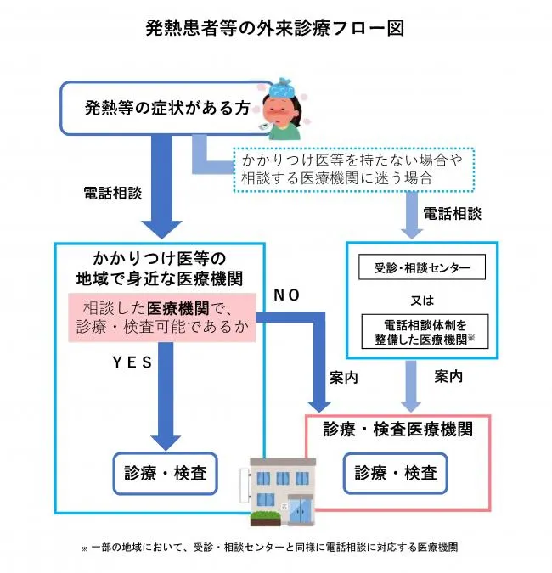
 | ○「診療・検査医療機関」とは 症状では鑑別し難い、インフルエンザと新型コロナウイルス感染症の両方の診療又は検査が適切に行えるよう専用診察室等を設けるなどして、受入体制を整備した医療機関（県指定） ○「電話相談体制を整備した医療機関」とは 保健所に設置する「受診・相談センター」とともに、所在する地域の発熱患者等からの土日祝日や夜間の相談電話を受ける医療機関（県指定）

 | 〇主な相談窓口 ・感染症が心配な方 ・生活への影響、経済対策などの相談に関すること ・学校に関すること ・感染者が発生した場合の開示に関すること

 | https://www.pref.aichi.jp/site/covid19-aichi/soudan.html

３．２ 消毒の手順

感染者が発覚し、保健所が感染拡大の可能性ありと判断された場合、患者利用施設に対して調査が実施されます。保健所長が施設の消毒が必要と判断した場合、事業者は、（A）保健所職員の指導の下で施設管理者で消毒、もしくは（B）施設管理者から消毒業者へ依頼して消毒、のどちらかを実施する必要があります。

感染者発覚
感染者利用施設に
対する調査
保健所長による消毒
必要性の判断
消毒実施
患者利用施設に対する調査を行わない
感染拡大の可能性なし
保健所職員が今後の留意点等を指導
（A）保健所職員の指導の下で
施設管理者で消毒
（B）施設管理者から消毒業者へ依頼して消毒
消毒を委託
自社で消毒
患者を含む不特定多数が触れる場所や
患者の自席まわり等の消毒について指導を受ける
必要性あり
必要性なし

p14
第３章 資金繰り・各種支援策
１. 愛知県融資制度

3ヶ月・6ヶ月・1年等、長期的な視点で売上や資金等の状況を経営者自らが常に把握し、金融機関・商工団体・自治体等に相談できる事前準備をしておきましょう。

制度名 | ＜経済環境適応資金＞ サポート資金【経営改善等支援】

融資対象 | 新型コロナウイルス感染症の影響により売上高等が15%以上減少した中小企業者（セーフティネット4号、5号、危機関連保証いずれかの認定が必要）
...

p15
第３章 資金繰り・各種支援策
２. 経済産業省 新型コロナ感染症関連

経済産業省が、新型コロナウイルス感染症で影響を受ける事業者が活用できる支援策及び業種別支援策をパンフレットにまとめています。 ・新型コロナウイルス感染症で影響を受ける事業者の皆様へ

 | https://www.meti.go.jp/covid-19/pdf/pamphlet.pdf
・業種別支援策リーフレット
 | https://www.meti.go.jp/covid-19/leaflet/leaflet.pdf
...

p16
第３章 資金繰り・各種支援策
３. 民間保険会社の新型コロナに関する保険

新型コロナウイルス感染症を原因とする損失や入院費用等を補償する保険の加入も検討しておきましょう。

種別

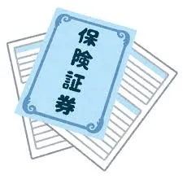 新型コロナウイルス等の感染症による損失を補償する保険

テレワーク等による情報漏えいで発生した損害等を補償する保険
...

p17
第４章 業態転換のアイディア①

各種相談窓口、助成金・給付金、融資等を活用したとしても、従来通りのやり方のままでは会社の経営が行き詰るケースもあります。その場合には、これまでとは異なる新しい方法、つまり業態転換を考えることも必要になるでしょう。

業種等 | アイディア

飲食業 | 週あるいは月単位で一定数の食事を宅配する定額サービスを開始。大手企業では全国展開しているケースもあるが、それと同様の仕組みを当該飲食店舗の周辺地域に限定したサービスとして新規展開。
...
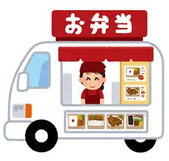
...
飲食業 | 当該飲食店（ある有名店）で使用しているものと全く同一の調理機器や調理品等の通販を開始。ブランド力を活かし収益に貢献。

宿泊業 | 中国語・韓国語・タイ語・ベトナム語等を話せる外国人の従業員による外国語会話教室を開始。宿泊する部屋を教室とすることでスペースの問題無し。

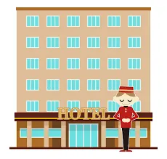

p18
第４章 業態転換のアイディア②

業種等 | アイディア

宿泊業 | ビジネス顧客が主体のホテルであったが、医療従事者向けに低価格プラン或いは無料のプランを開始。医療従事者の宿泊が主体へと変わり、また医療従事者が宿泊し易い環境を提供し社会貢献にも繋げる。（海外事例）

宿泊業 | 客室にテレワーク用のパソコン・イヤホン・Webカメラ等を用意した日帰りプランを提供。
...

p19
第４章 業態転換のアイディア③

業種等 | アイディア

小売業 | 店舗側から能動的にお得意様へ電話やメールで連絡を入れ注文を受け付け、即日、自宅の前まで商品を届ける出前販売を開始。

小売業 | 菓子を製造販売している会社が菓子工場においてドライブスルー販売を開始。工場横の駐車場に設置された特設テントから車の窓越しで商品を受け取る方式。

小売業 | トレーニングウェアを製造販売している会社が、オンライントレーニング教室を開始。（海外事例）

タクシー会社 | 飲食店のテイクアウトやスーパーマーケットのデリバリーを代行配送。

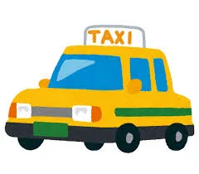

習い事 | フィットネスクラブで完全個室仕様のエリアを新設し、他人との接触を回避するトレーニング環境の提供を開始。

習い事 | 子供向け英会話教室がオンライン方式へ転換した際、PCを使うことになることから子供向けのプログラミング教室を実施している会社と提携し、新たにプログラミングメニューを提供。

習い事 | 学習塾やフィットネスクラブ等で、Zoom等を使ったオンライン方式の授業やトレーニングを開始。
...
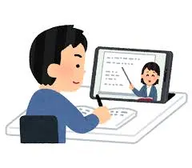

p20
第５章 参考資料
１．関連URL一覧

ページ

業種別ガイドライン - 新型コロナウイルス(COVID-19)感染症対策

日本経済団体連合 オフィスにおける新型コロナウイルス感染予防対策ガイドライン

愛知県 愛知県新型コロナウイルス感染症対策サイト
...

p21
第５章 参考資料
２．新型コロナウイルス感染症に備えた備蓄品リスト

・以下の備蓄品は例示です。各事業所で必要とするものを検討し準備してください。 ・特に、不特定多数の方が利用する様な職場（店舗や打ち合わせスペース等）においては、消毒液等の残量があるかどうかを日々確認するようにしてください。 ・社内の従業員向けのマスク等、十分な在庫数があるかどうかも確認するようにしてください。

『
...

p22
第５章 参考情報
３．対策実施広報ポスター

厚生労働省では、新型コロナウイルス感染防止のための啓発資料を公開しています。 https://www.mhlw.go.jp/stf/covid-19/qa-jichitai-iryoukikan-fukushishisetsu.html なるべく多くの方の目に触れる場所に広報ポスターを貼り出すようにしてください。 事業継続計画（BCP）を策定して、それに従って事業を継続していく準備等を行っていることなど、顧客に対する周知を行うことも重要です。

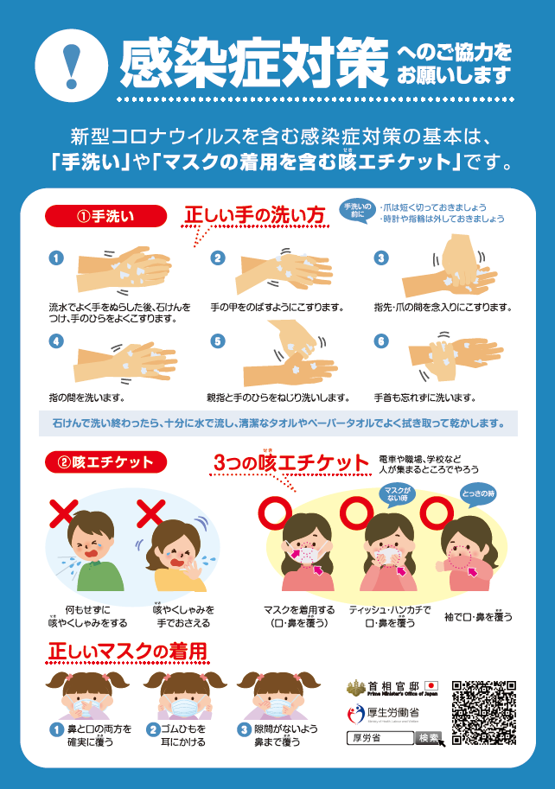

p23
第５章 参考情報
４．感染症対策等チェックリスト
STEP1
重要な経営資源の洗い出しと現状把握
対応策の検討・実施
STEP2

重要 業務 | 重要な経営資源の洗い出し | 経営資源がどう影響されるか？ |  |  | ＢＣＰ対応 |  | 対応策の必要性 | 実施済 対応策
 | 経営資源の視点 | 設問 | はい | いいえ | 項目 | 対応策
 | ヒト ・誰が必要ですか？ ・何人必要ですか？ | 従業員等の健康状態を毎日確認していますか？ |  |  | 健康状態の確認手段、 ルールの整備 | 健康状態の確認手段、欠勤･出勤ルールを決定する
 |  | 感染者発生時等の出社・待機のルールを決めていますか？ |  |  | ルール・マニュアルの策定、連絡網整備 | 欠勤･出勤ルールを決定し、マニュアル等で周知する。携帯電話などによる連絡・指示手段を整備する
 |  | 従業員等の感染予防対策が実施されていますか？ |  |  | 感染防止の徹底 | 感染を防ぐための、うがいや手洗いなど、健康管理等を徹底する
 |  | 基礎疾患を持つ従業員等を把握されていますか？ |  |  | 基礎疾患を持つ従業員等への配慮 | 基礎疾患を持つ従業員等への感染予防や感染時の迅速な対応を配慮する
 |  | 経営への影響が大きい拠点の責任者を把握し、代替･応援体制を設けていますか？ |  |  | 欠員の影響、代替体制、応援要請の検討 | 責任者の欠員時の影響を把握し、代替体制及び同業者や関連取引先と応援要請体制を検討する
 |  | 重要業務で在宅勤務可能な部分を検討していますか？ |  |  | 在宅勤務のルールづくり | 在宅勤務可能な業務関連資料の持ち出し、在宅での判断などを検討し、ルール化する
 |  | 従業員等に対する周知方法は確立できていますか？ |  |  | 教育研修・連絡網の整備 | 教育･研修を行い、関連部署、従業員等連絡網を作成し活用できるようにする
 | モノ ・店舗・設備・装置 など、業務を支える モノの視点から 誰が必要ですか？ | 工場や店舗、オフィス部門等で、従業員等･顧客の感染防止対策はとっていますか？ |  |  | 三密対策、環境消毒 | 三密になりやすい場所を洗い出し、対策を実施する。定期的に手が触れる箇所の消毒を実施する。
 |  | サプライチェーンに関わる取引先や調達先等と感染症発生時の協働を検討していますか？ |  |  | 取引先や調達先等との協働 | 取引先や調達先等と感染症発生時の自社の対応を共有し、協働体制を検討する
...

裏表紙（２）
新型コロナウイルス感染症対策 あいちＢＣＰモデル （第１版） ２０２０年１２月
（第２版） ２０２１年７月
（第３版） ２０２１年９月
発行：愛知県経済産業局中小企業部中小企業金融課

*このモデルは、２０２１年９月までの情報をもとに作成したものです。新型コロナウイルス感染症はウイルスの変異等により新たなタイプに変異したり、感染の動向や、その対策も変化します。感染状況をよく把握してＢＣＰを改訂し事業継続に活用してください。

